Sheet1
2025年港口区各幼儿园设备采购清单
幼儿园名称 | 物品名称 | 技术参数 | 单位 | 数量 | 参考单价 | 总价 | 图片 | 备注
防城港市港口区公车中心幼儿园 | 华为擎云W585x台式办公电脑 | 1.CPU：国产处理器麒麟9000C，8核12线程，最高主频≧2.48GHz 2.内存：8G LPDDR5 6400MT/s高速内存 3.硬盘：256G固态硬盘+1TB机械硬盘 4.前面板接口：USB-C(USB 2.0)接口x1，USB-A(USB 3.2 Gen 1)x1，耳机/麦克风二合一接口 x1，无光驱（可选配） 5.后面板接口：USB-A(USB 3.2 Gen 1)接口x4，RJ45 接口x1，10M/100M/1000M自适应串口 x1，Audio Jack 接口(麦克风 x1，音频输出 x1，音频输入 x1)，VGA 接口 x1，HDMI 接口 x1 刻录光驱（可选配） 6.主板接口：2个SATA3.0 接口，2个M.2 接口，1个PCle 3.0x1 扩展槽; 7.显示屏：同品牌23.8英寸，屏幕分辨率≥1920×1080，支持按键切换显示模式（电子书模式） 8.键鼠：同品牌抗菌键鼠 9.机箱体积：8.6L 10.整机重量：4.2Kg 11.电源：180W 12.操作系统：支持统信操作系统，支持银河麒麟操作系统 13.保修政策：三年保修三年上门 | 台 | 11 | 4800.00 | 52800.00
防城港市港口区公车中心幼儿园 | 希沃/Y575SA | 希沃seewo幼教交互智能平板65寸 基本功能：液晶、触摸 电脑配置：IntelCore I5,8G，256G固态硬盘，核心显卡分辨率3840（H)*2160(v) | 台 | 10 | 13000.00 | 130000.00 | 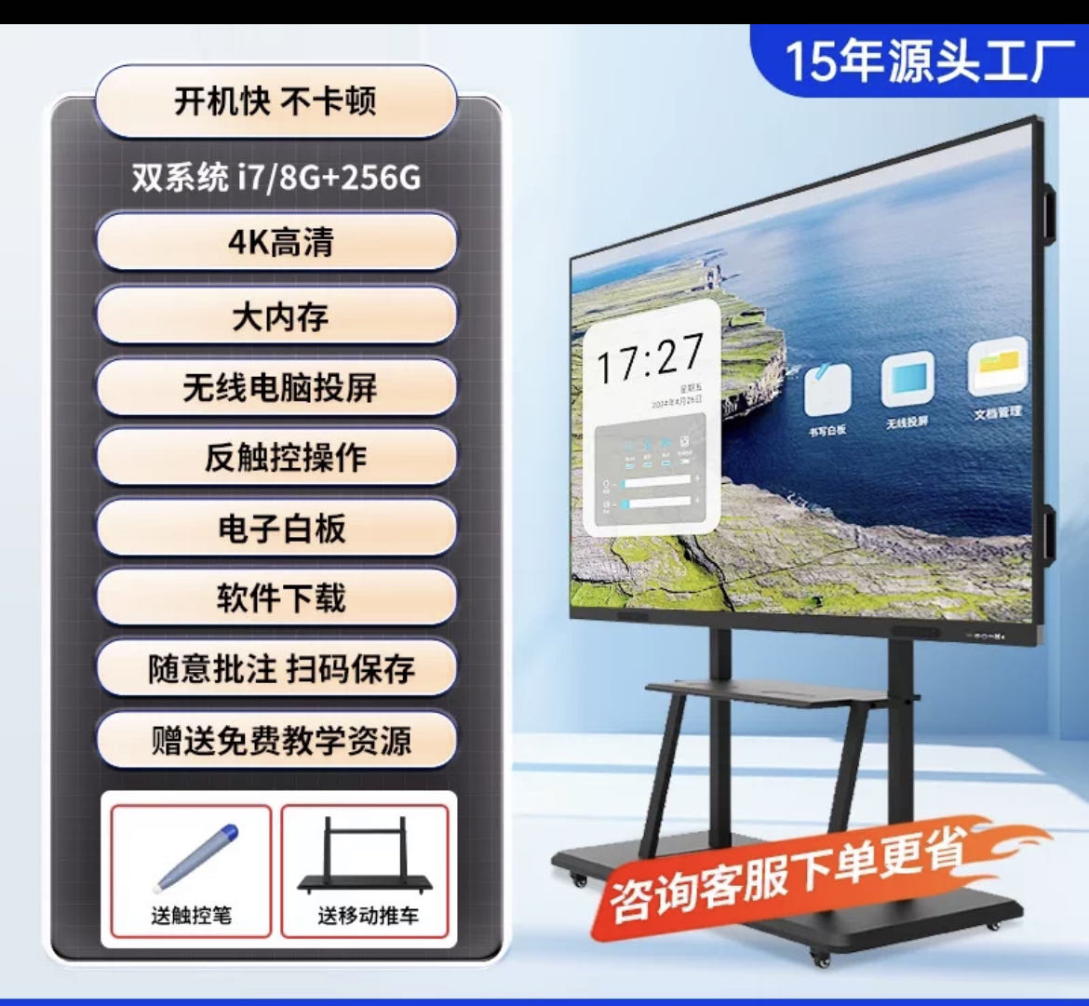
防城港市港口区公车中心幼儿园 | 电冰箱 | 四门冰柜，全钢铜管产品容积：780L；尺寸：1200*630*1950mm;上冷冻下冷藏；功率272W | 台 | 1 | 2800.00 | 2800.00 | 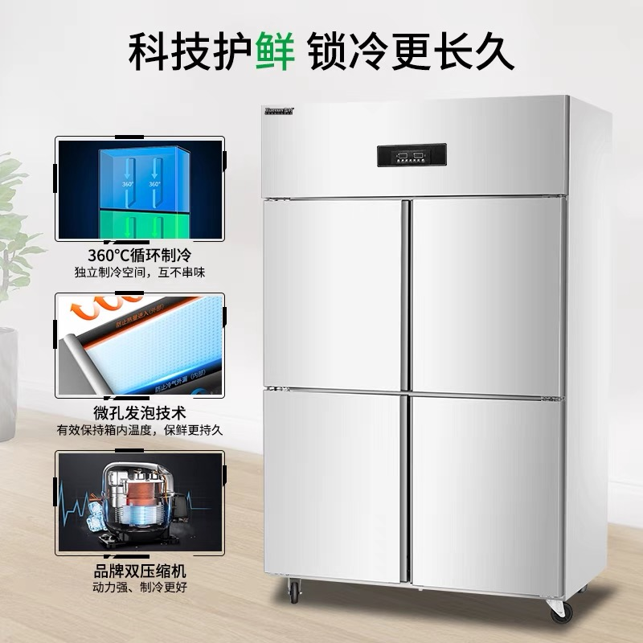
防城港市港口区公车中心幼儿园 | 带锁食品留样柜 | 型号：BC60Te 宽400mm*深425mm*高503mm 功率60w;5个档位 证书：3c | 台 | 1 | 800.00 | 800.00 | 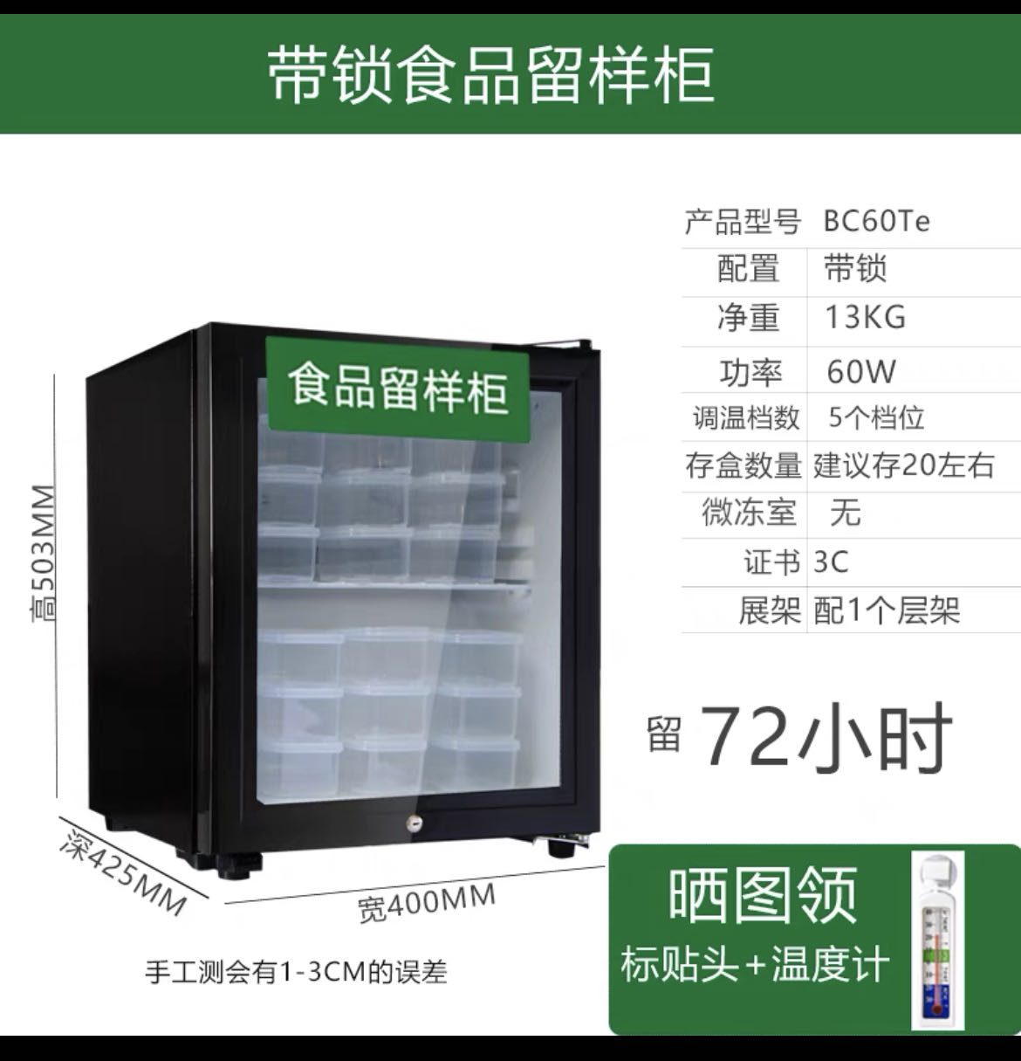
防城港市港口区公车中心幼儿园 | 大炒锅 | 电磁炉大锅灶直径90cm*380V*25KW | 台 | 1 | 4200.00 | 4200.00 | 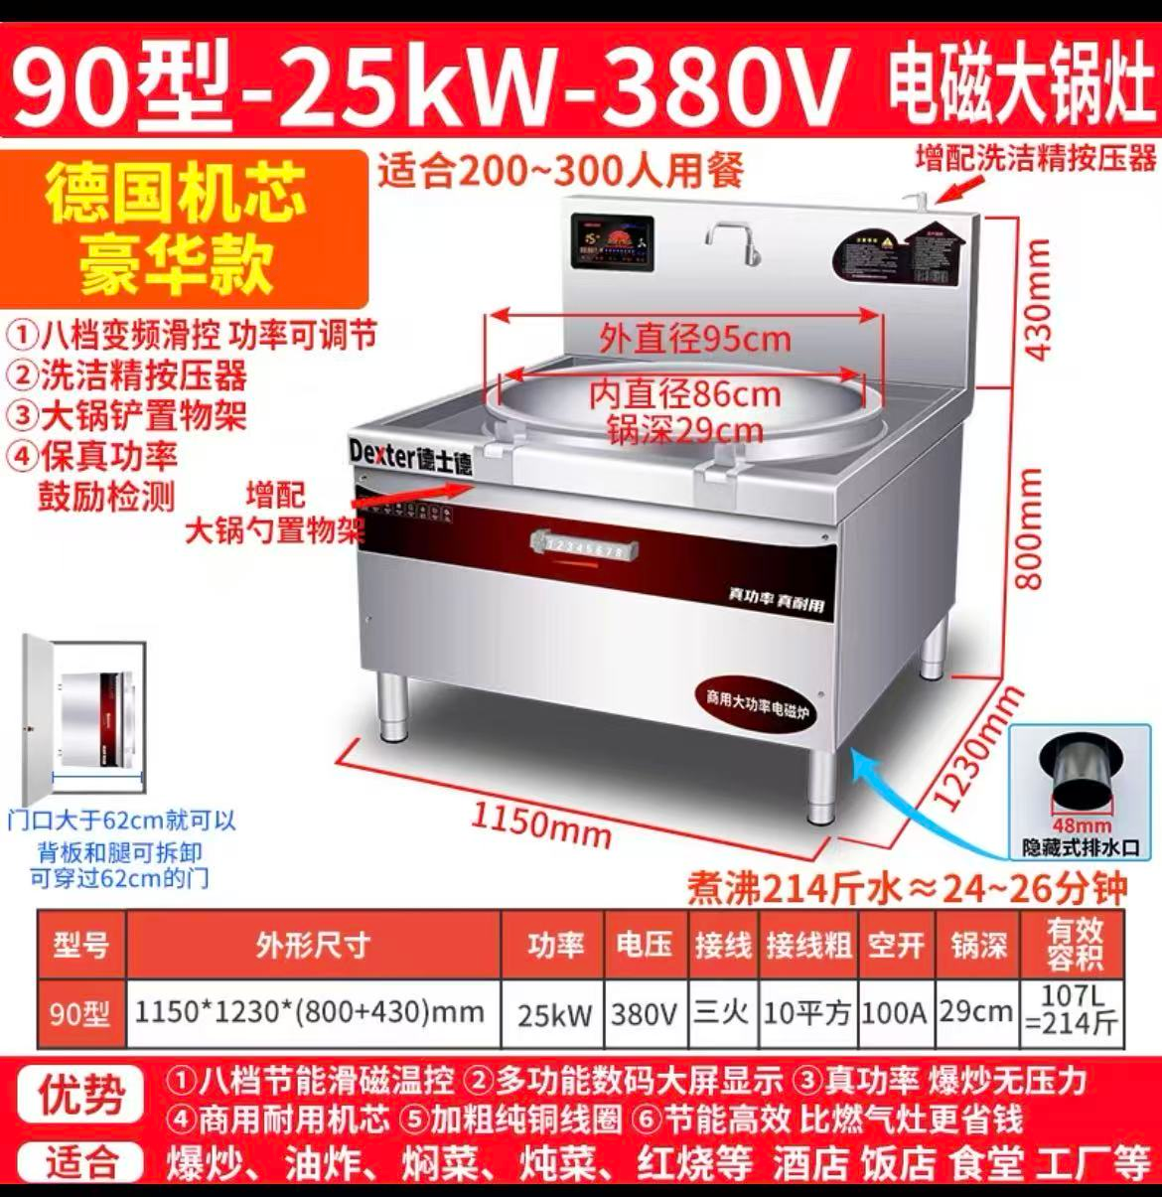
防城港市港口区公车中心幼儿园 | 蒸饭柜 | 志高 700*610*1463mm 12盘标准款 电功380V 压率12KW，全钢 | 台 | 1 | 2000.00 | 2000.00 | 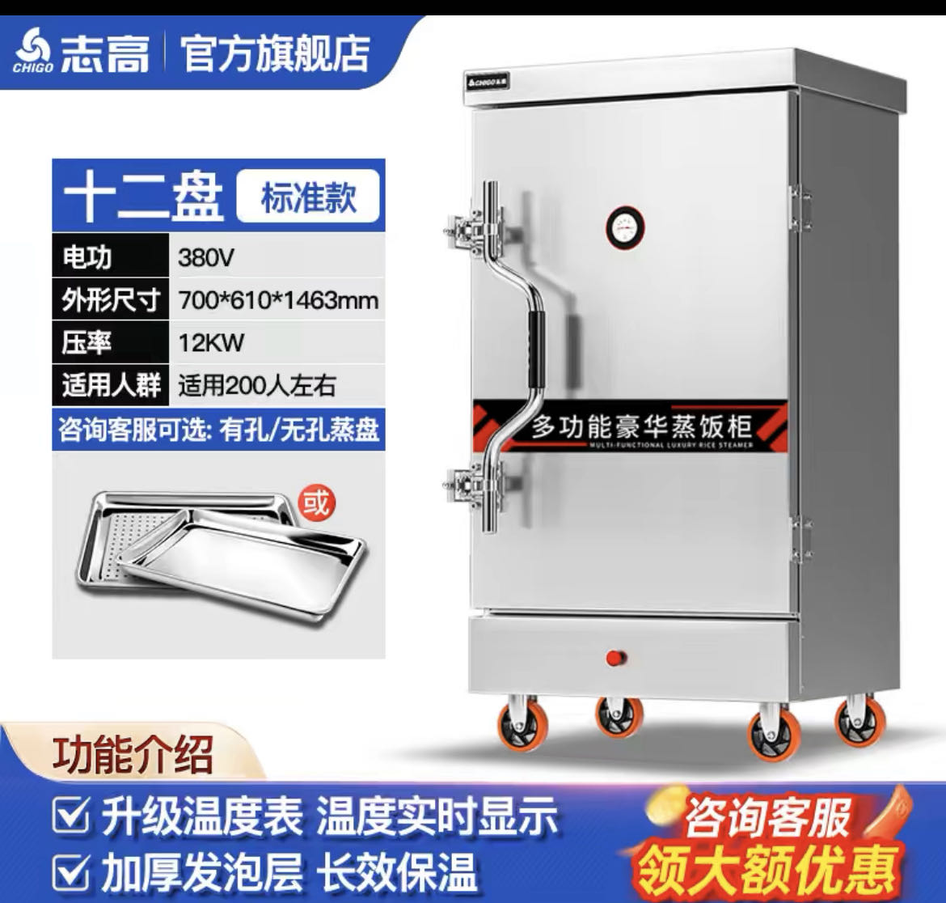
防城港市港口区公车中心幼儿园 | 双层台 | 1800*800*800，1.0厚201不锈钢 | 张 | 1 | 450.00 | 450.00 | 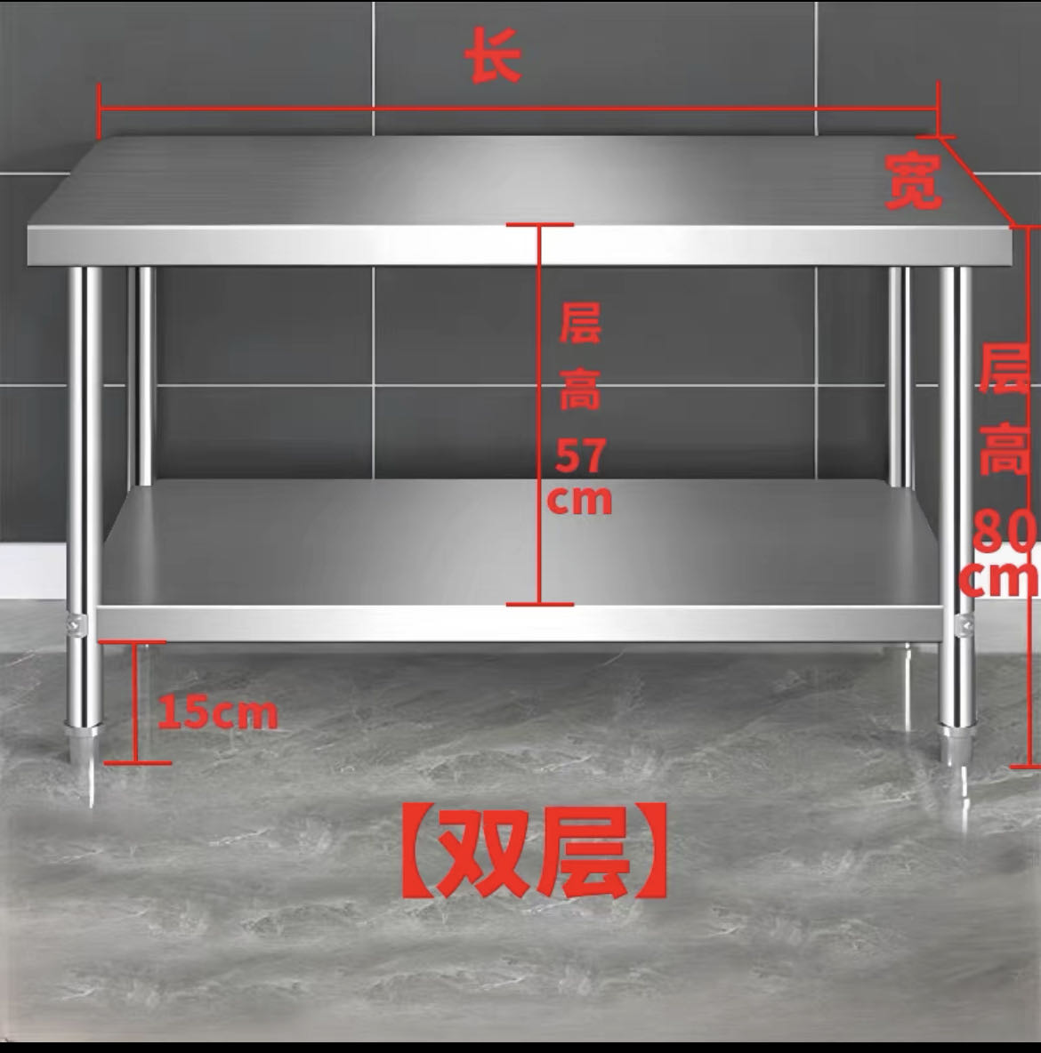
防城港市港口区公车中心幼儿园 | 电压力锅 | 半球电压力锅商用大容量12L 220V | 台 | 1 | 530.00 | 530.00 | 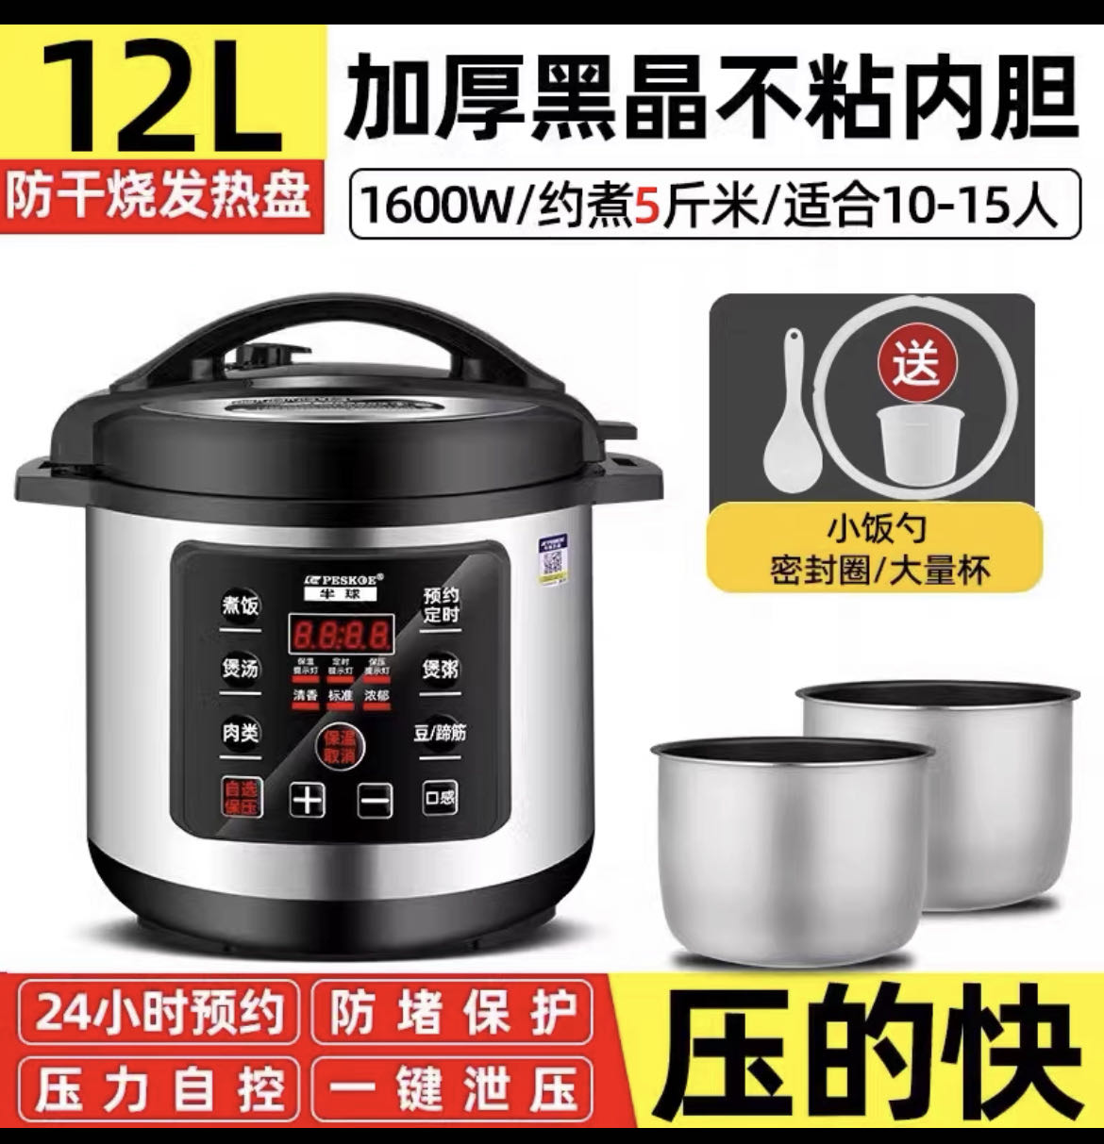
防城港市港口区公车中心幼儿园 | 电饭煲 | 半球电饭锅45L* 220V*4KW | 台 | 2 | 480.00 | 960.00 | 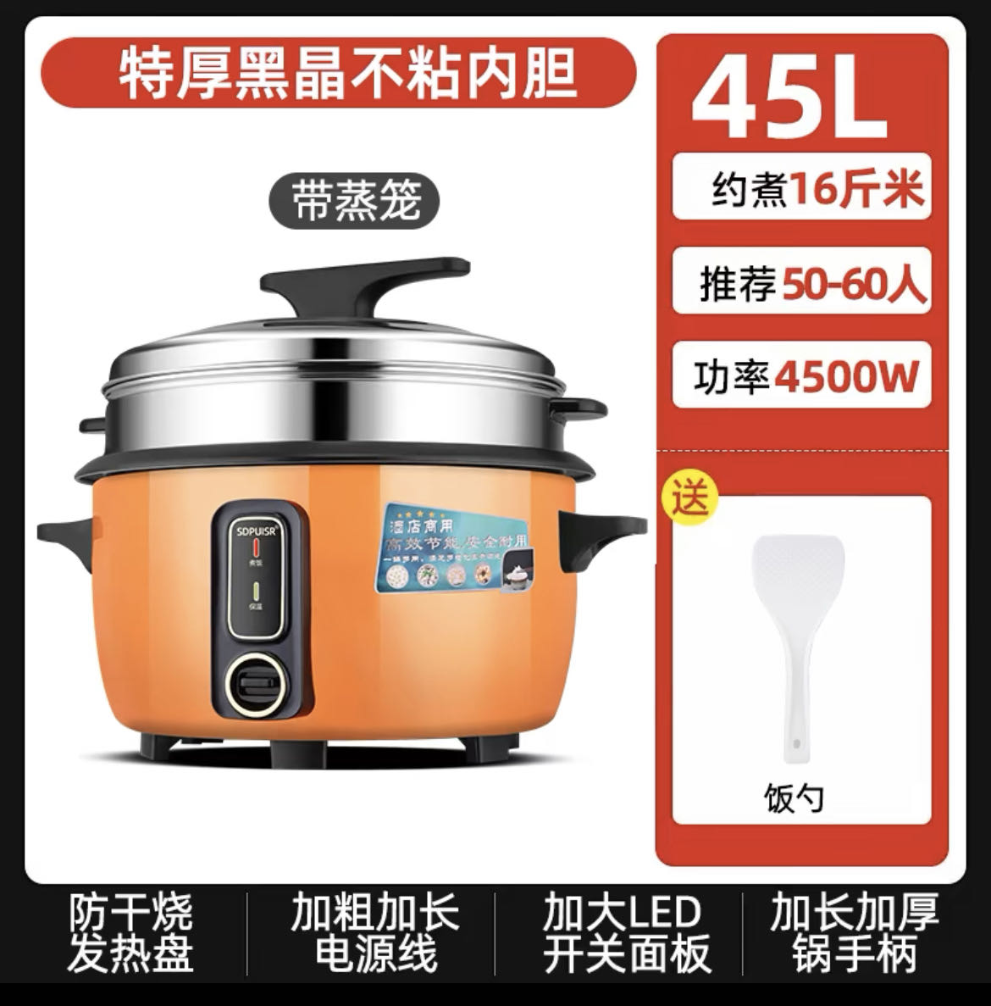
防城港市港口区公车中心幼儿园 | 汤锅炉 | 导热油汤粥炉，50cm，380V 12Kw | 台 | 1 | 3300.00 | 3300.00 | 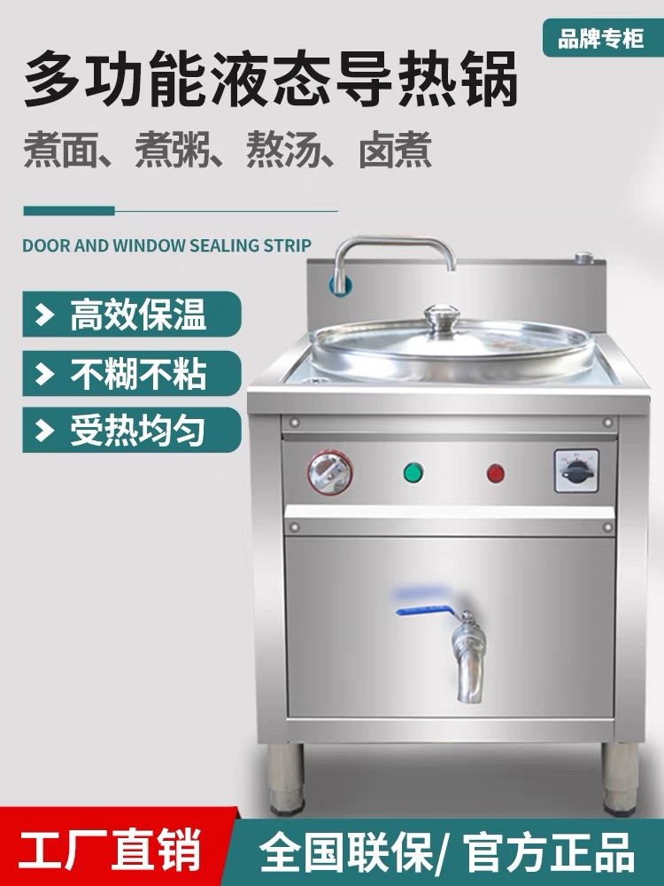
防城港市港口区光坡镇中心幼儿园 | 华为擎云W585x台式办公电脑 | 1.CPU：国产处理器麒麟9000C，8核12线程，最高主频≧2.48GHz 2.内存：8G LPDDR5 6400MT/s高速内存 3.硬盘：256G固态硬盘+1TB机械硬盘 4.前面板接口：USB-C(USB 2.0)接口x1，USB-A(USB 3.2 Gen 1)x1，耳机/麦克风二合一接口 x1，无光驱（可选配） 5.后面板接口：USB-A(USB 3.2 Gen 1)接口x4，RJ45 接口x1，10M/100M/1000M自适应串口 x1，Audio Jack 接口(麦克风 x1，音频输出 x1，音频输入 x1)，VGA 接口 x1，HDMI 接口 x1 刻录光驱（可选配） 6.主板接口：2个SATA3.0 接口，2个M.2 接口，1个PCle 3.0x1 扩展槽; 7.显示屏：同品牌23.8英寸，屏幕分辨率≥1920×1080，支持按键切换显示模式（电子书模式） 8.键鼠：同品牌抗菌键鼠 9.机箱体积：8.6L 10.整机重量：4.2Kg 11.电源：180W 12.操作系统：支持统信操作系统，支持银河麒麟操作系统 13.保修政策：三年保修三年上门 | 台 | 12 | 4800.00 | 57600.00
防城港市港口区和平幼儿园 | 12L厨师机 | 志高SC-66C厨师机双桶套装 | 个 | 1 | 1200.00 | 1200.00 | 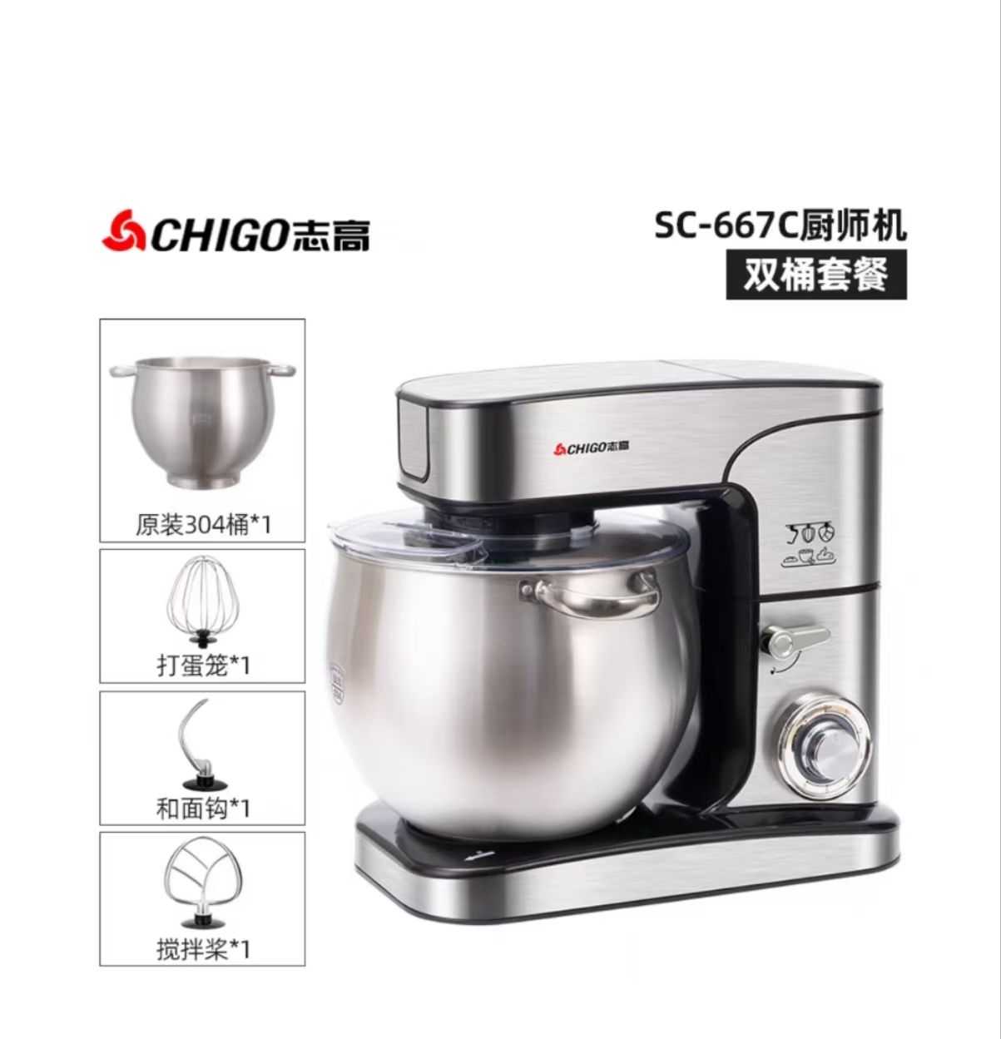
防城港市港口区和平幼儿园 | 志高两层电烤箱旋钮款202 | 900cm×595cm×915cm | 个 | 1 | 2000.00 | 2000.00 | 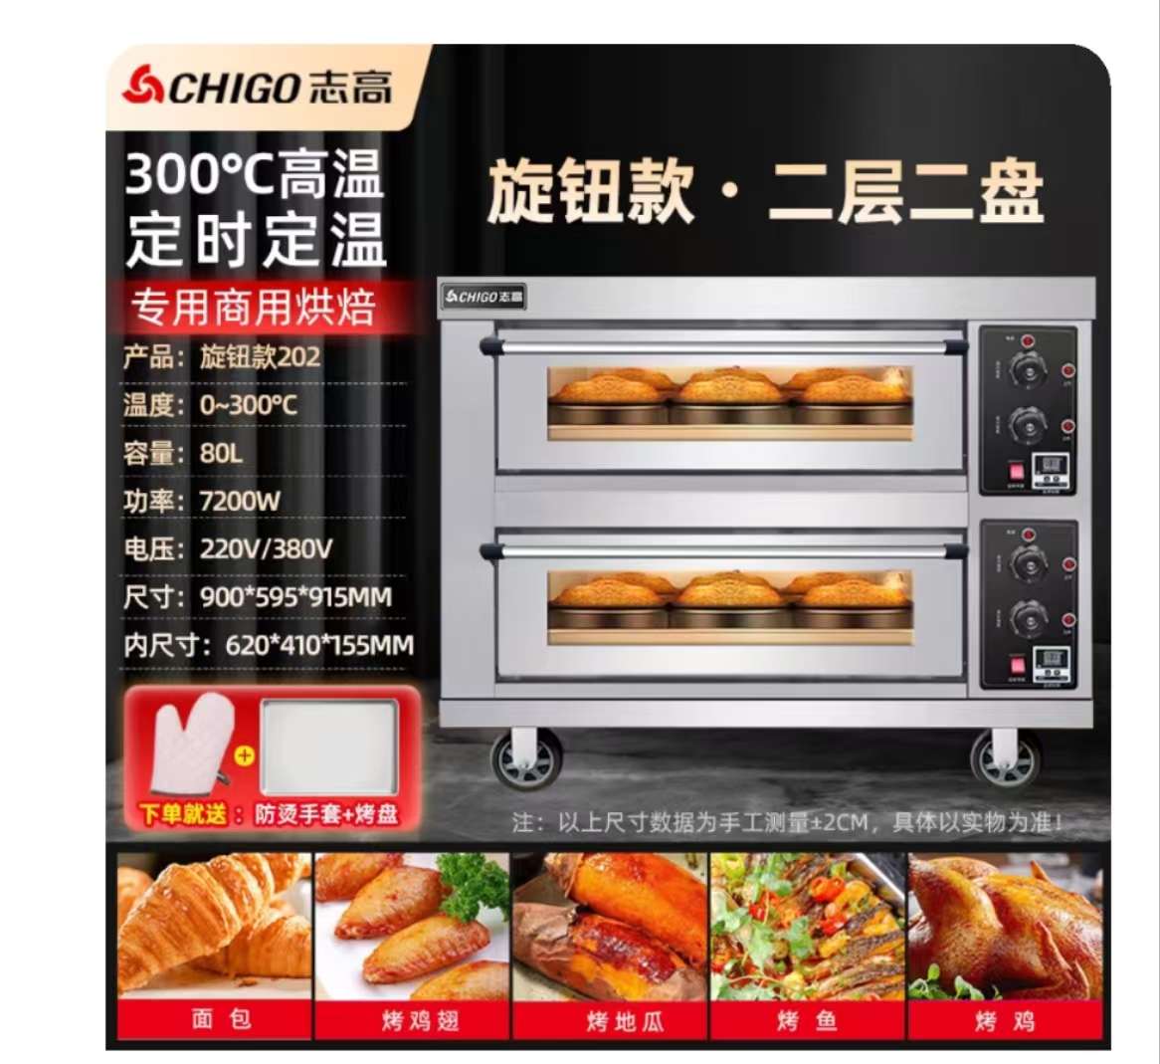
防城港市港口区和平幼儿园 | 志高三层电烤箱旋钮款303 | 900cm×600cm×1260cm | 个 | 1 | 6800.00 | 6800.00 | 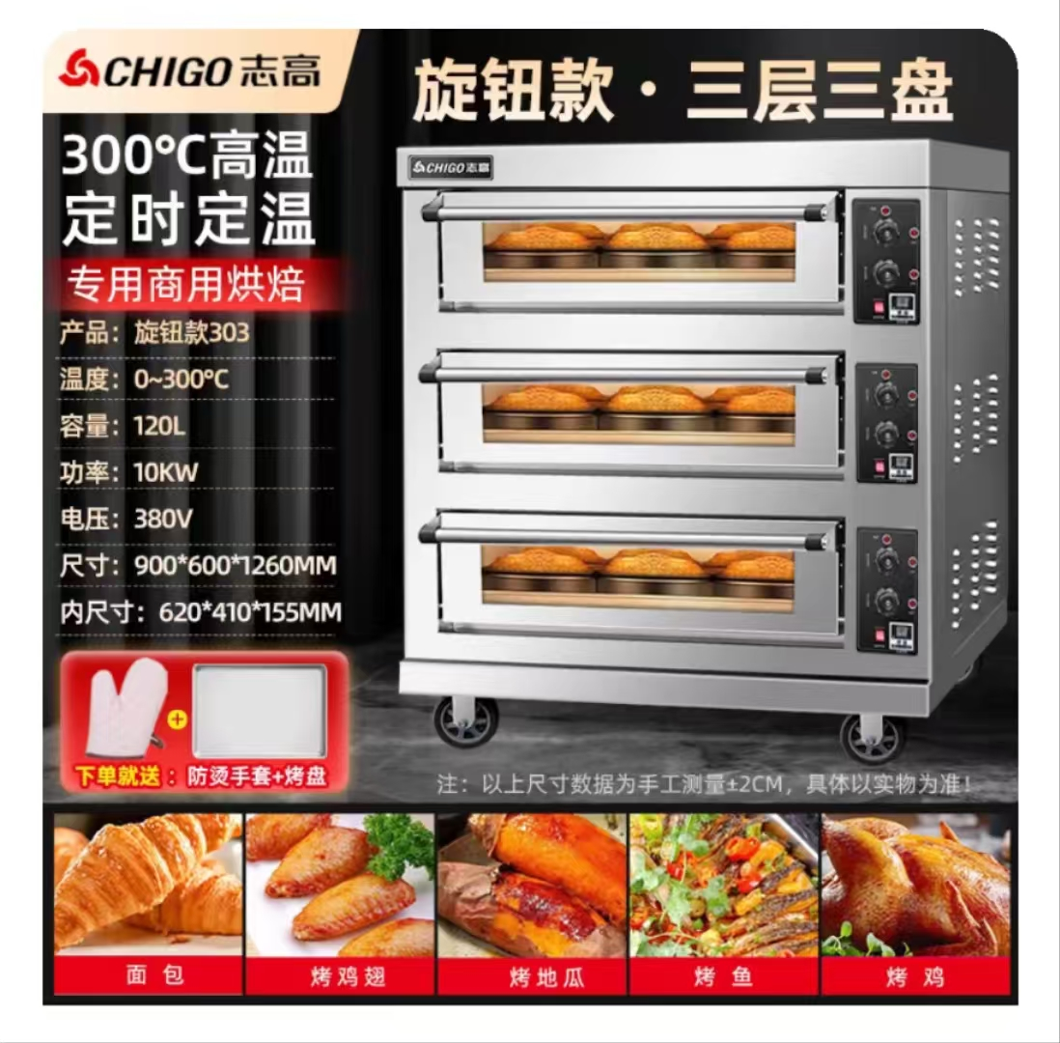
防城港市港口区和平幼儿园 | 刀具消毒柜 | 800-ACM双门紫外线+热风循环+臭氧 | 个 | 1 | 1500.00 | 1500.00 | 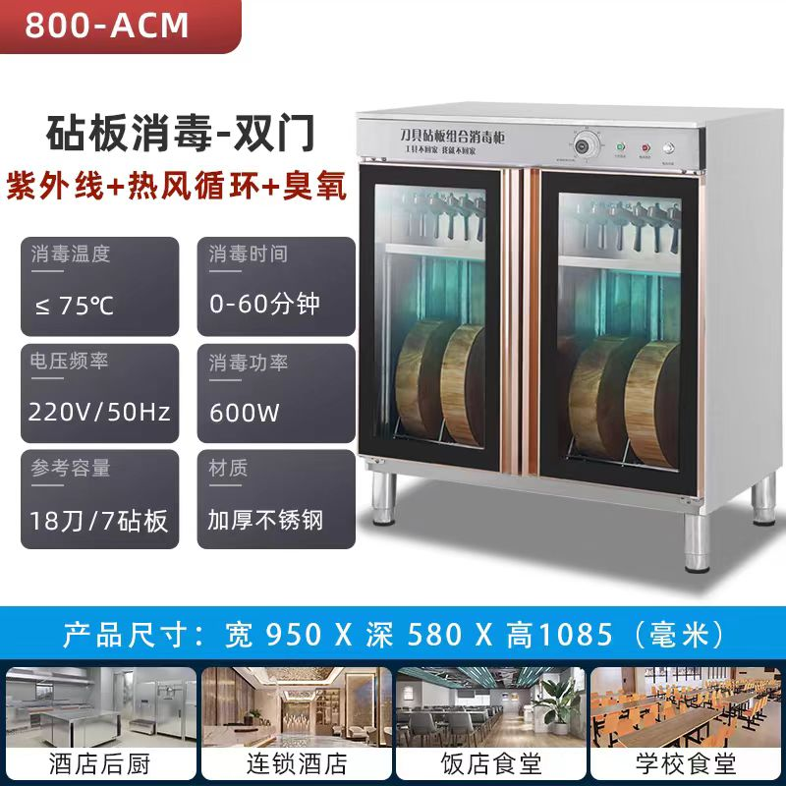
防城港市港口区和平幼儿园 | 索立26L电压力锅 | YBW26-300（A） | 台 | 2 | 1500.00 | 3000.00 | 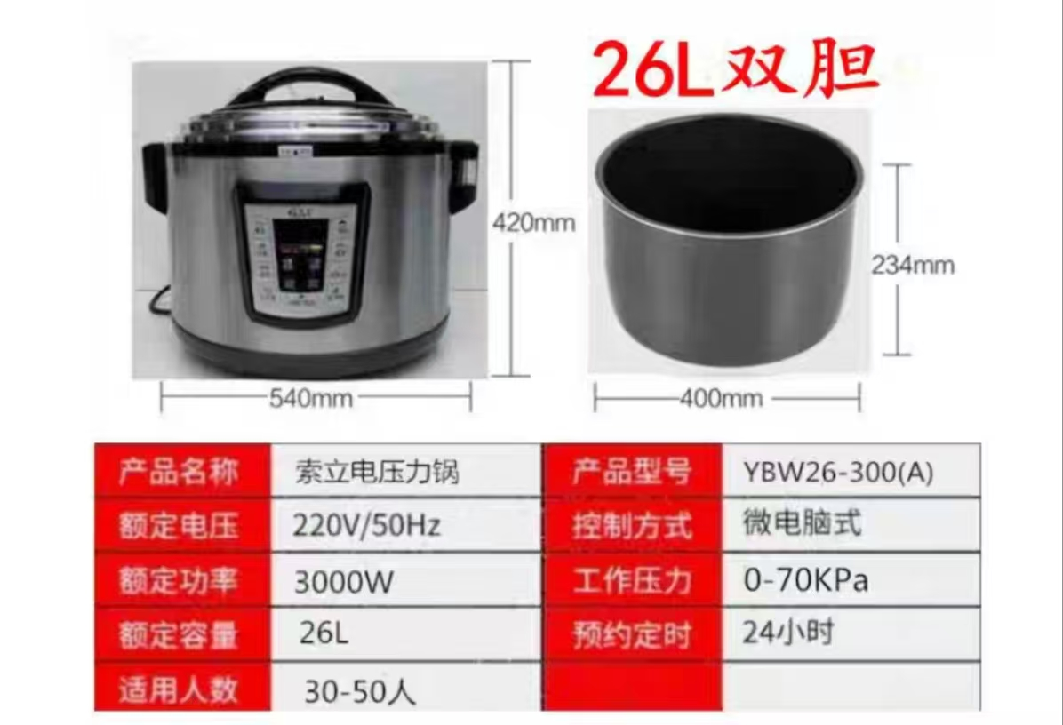
防城港市港口区和平幼儿园 | 索立50L电压力锅 | YBW50-460（A） | 台 | 1 | 3100.00 | 3100.00 | 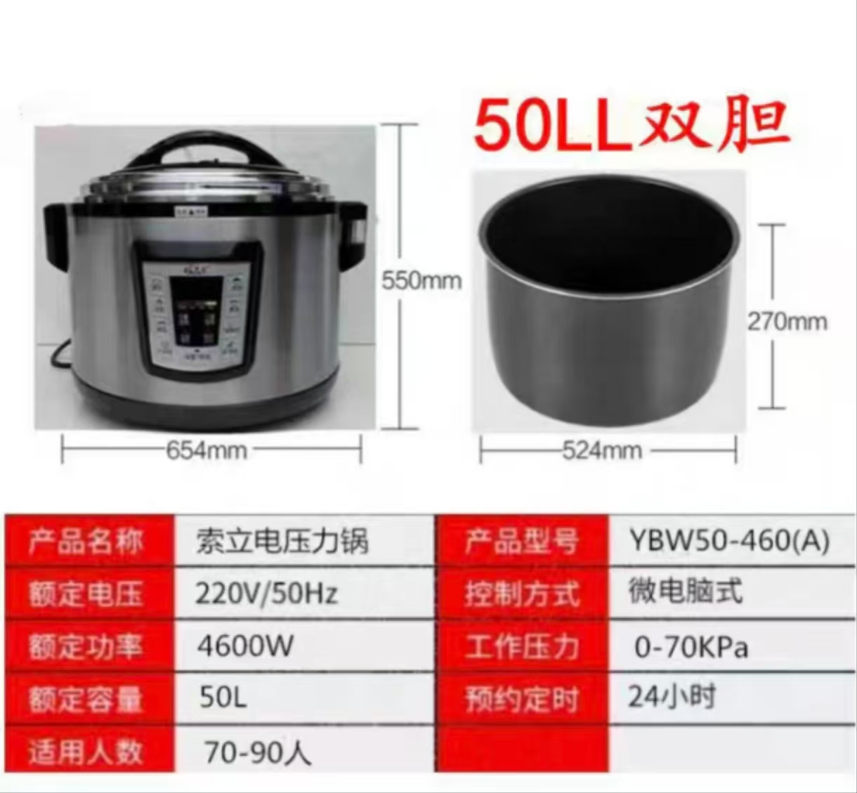
防城港市港口区和平幼儿园 | 不锈钢微蒸烤箱一体机 | 格兰仕G90F23MSXLV-A7 | 台 | 1 | 800.00 | 800.00 | 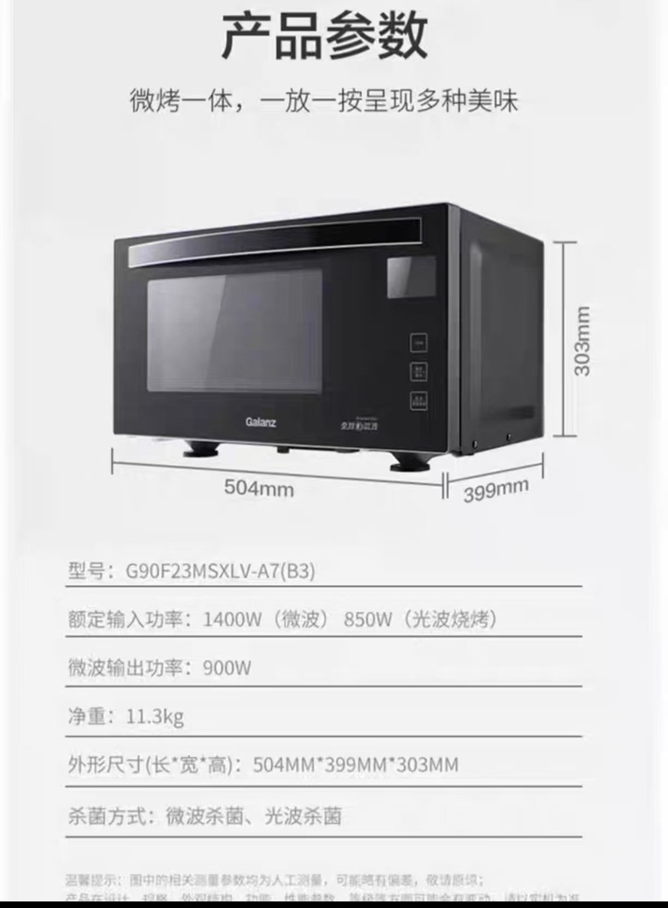
防城港市港口区和平幼儿园 | 电磁炉 | 美的MC-E35C02（3500W） | 台 | 6 | 500.00 | 3000.00 | 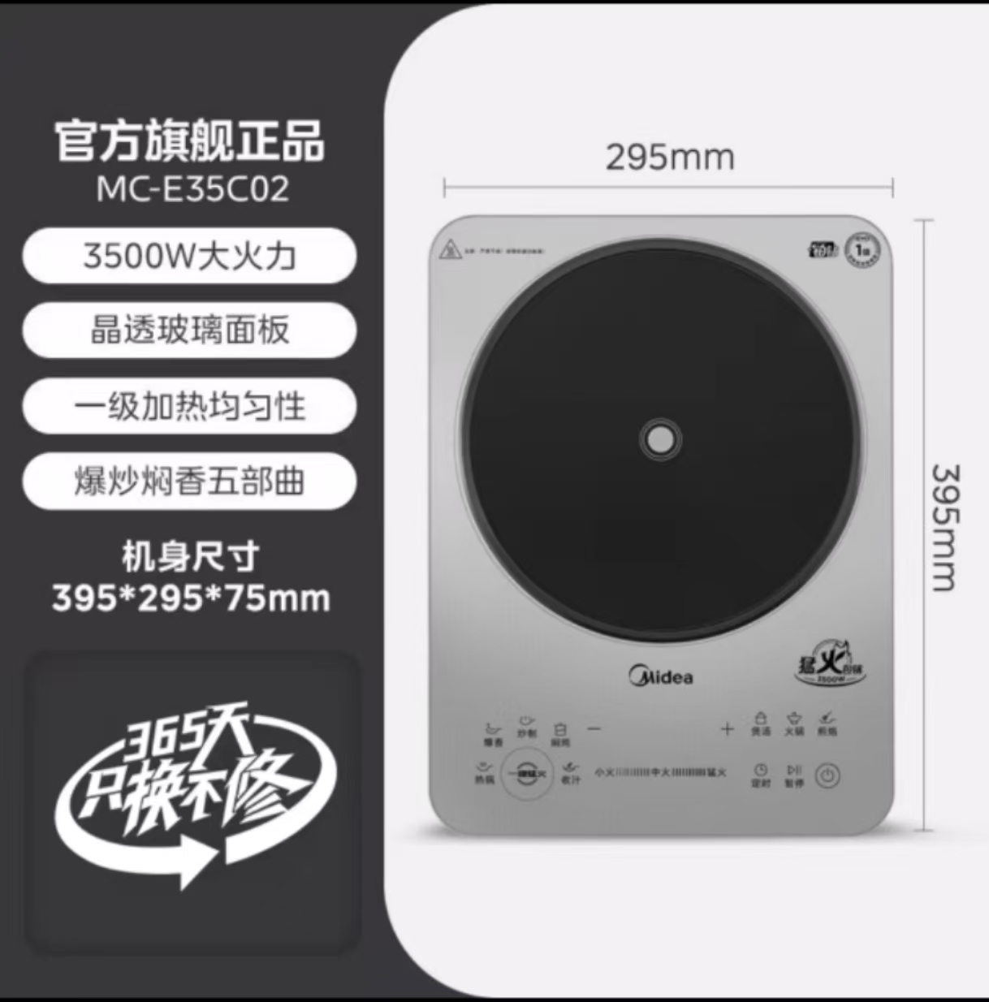
防城港市港口区和平幼儿园 | 不锈钢蜂窝不粘锅 | 苏泊尔316不锈钢不粘锅28cm | 个 | 6 | 200.00 | 1200.00 | 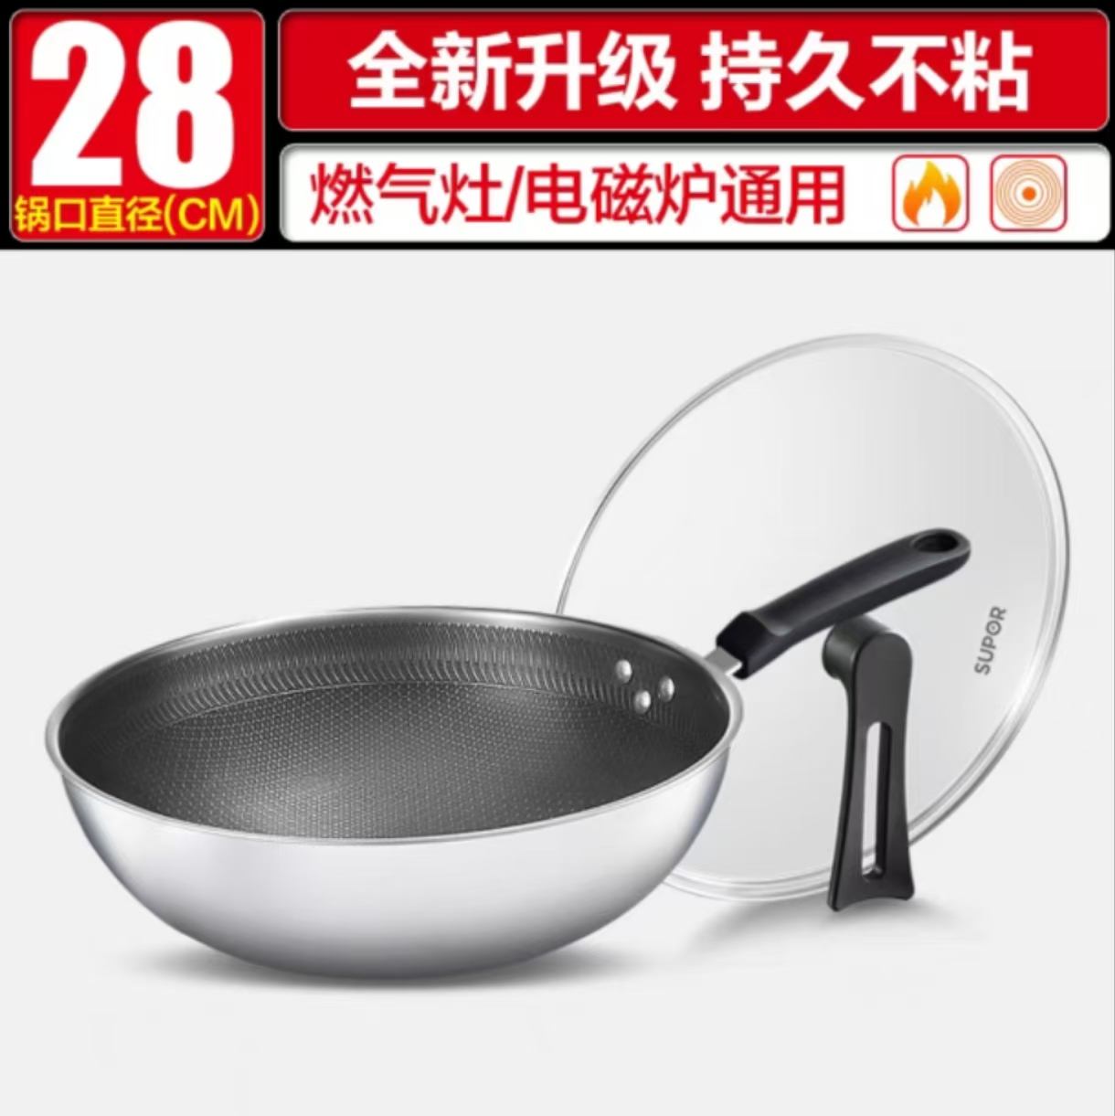
防城港市港口区和平幼儿园 | 对开门不锈钢工作台 | 80cm×80cm×200cm（焊接款） | 个 | 6 | 1200.00 | 7200.00 | 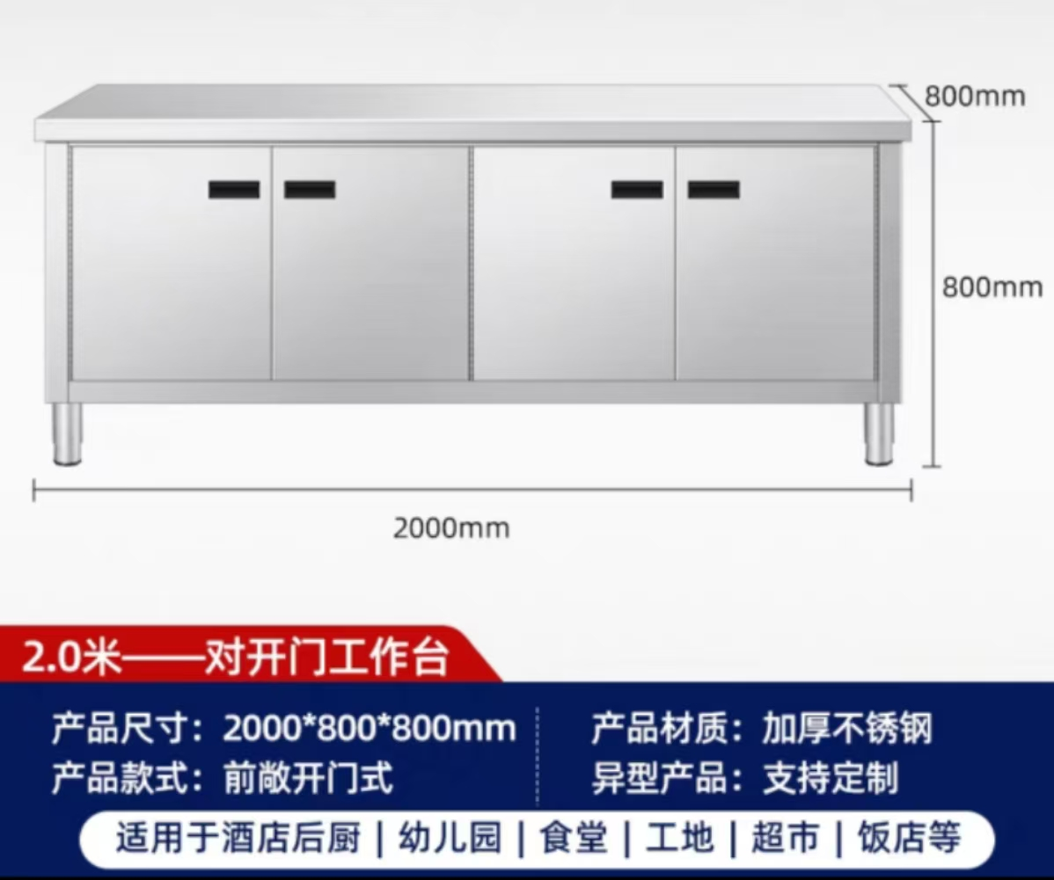
防城港市港口区和平幼儿园 | 高温汤桶消毒柜 | 119cm×60cm×185cm（板架款） | 个 | 2 | 6300.00 | 12600.00 | 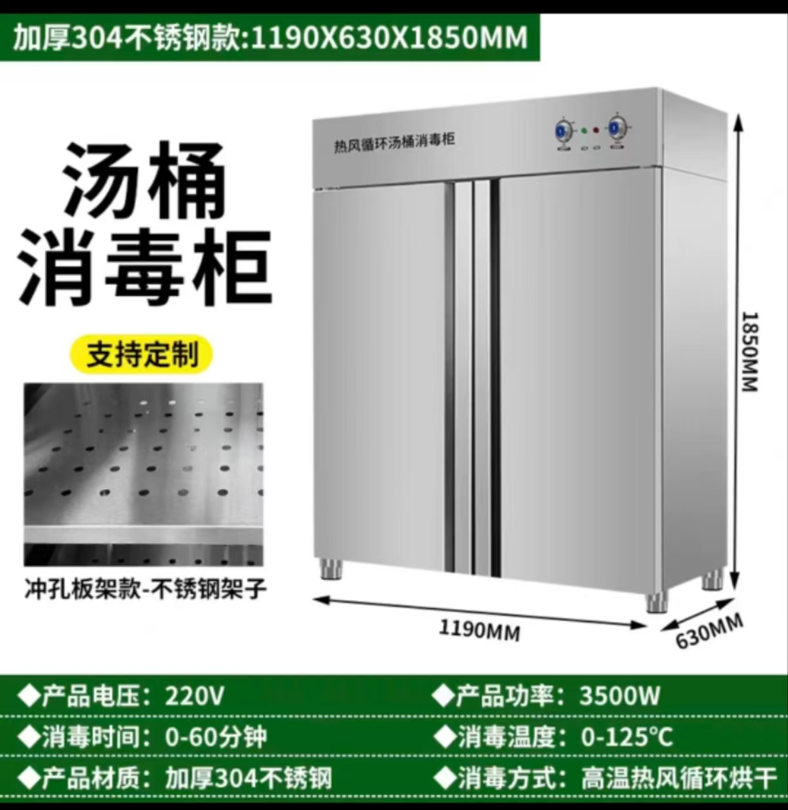
防城港市港口区和平幼儿园 | 双锅电磁大锅灶 | 双80型-20KW*2-380V | 个 | 1 | 5200.00 | 5200.00 | 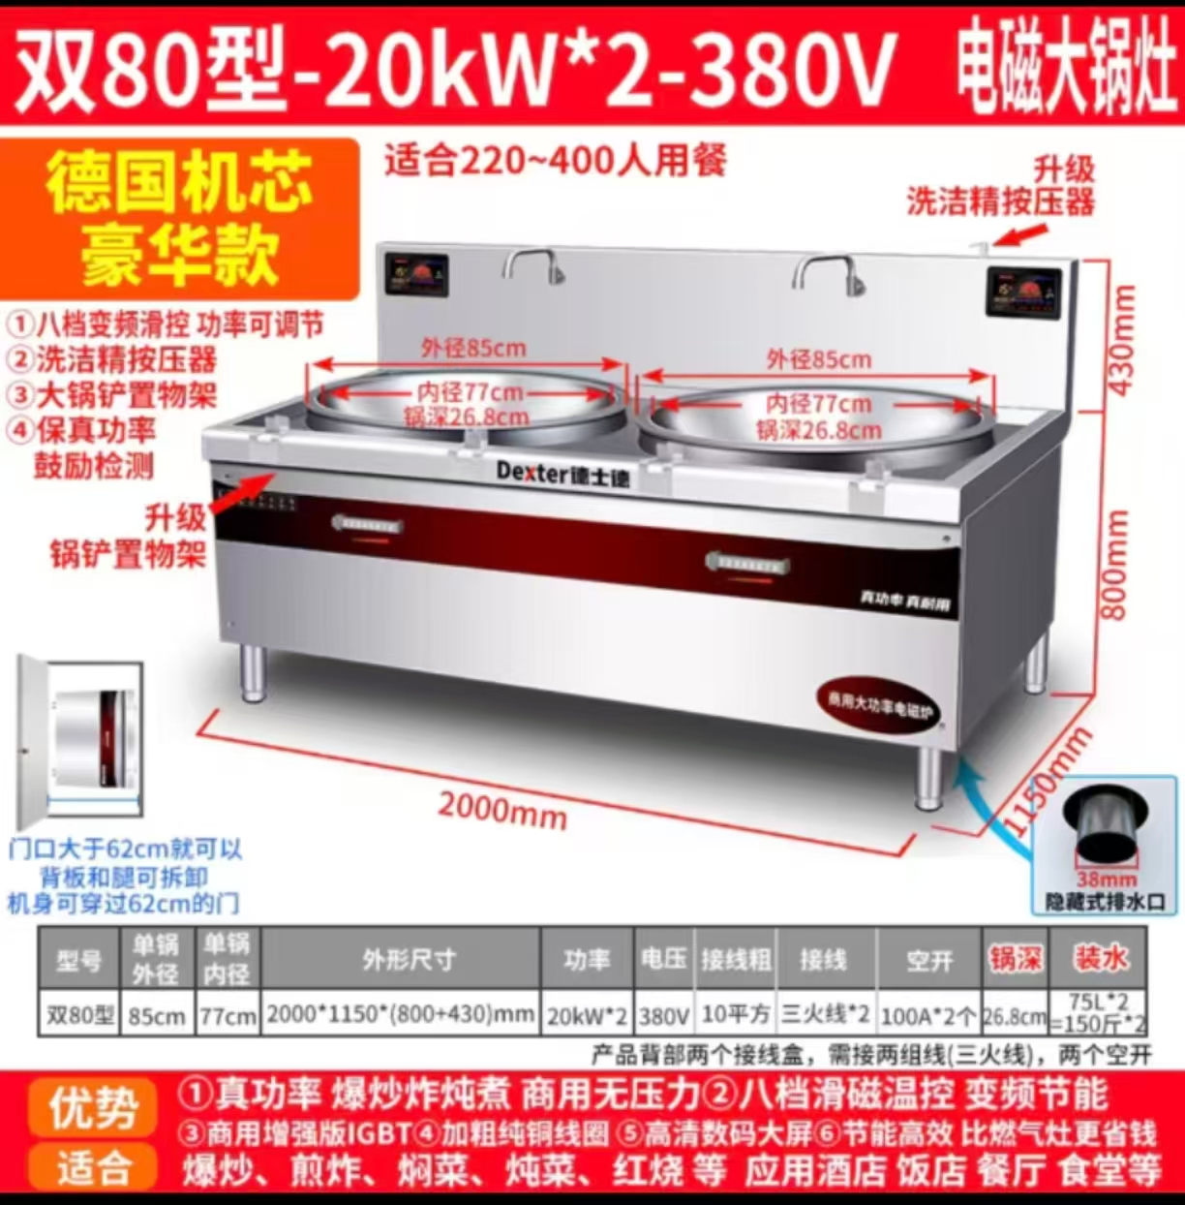
防城港市港口区和平幼儿园 | 食品加工机 | M1,功率200W，一机4用，切丁片丝条 | 个 | 1 | 1300.00 | 1300.00 | 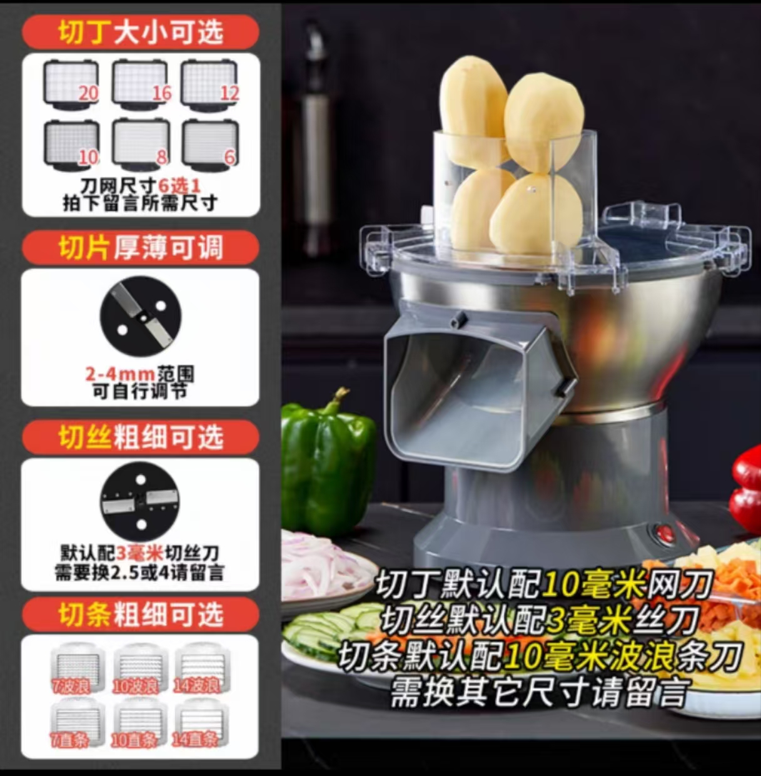
防城港市港口区和平幼儿园 | 志高变频节能数显8盘蒸饭柜 | 695×650×1200cm（220V） | 个 | 1 | 2100.00 | 2100.00 | 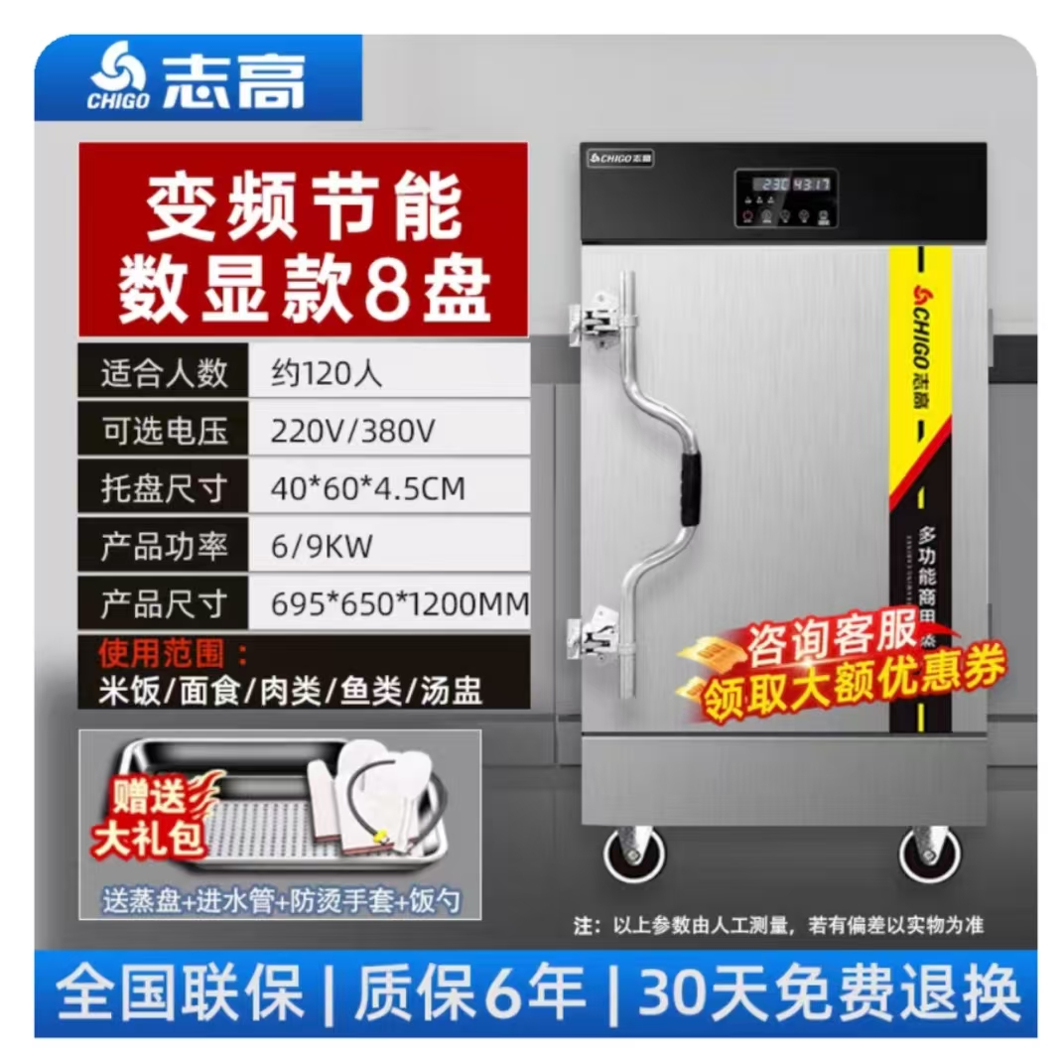
防城港市港口区和平幼儿园 | 志高变频节能数显24盘蒸饭柜 | 1390×650×1540cm（220V） | 个 | 1 | 5000.00 | 5000.00 | 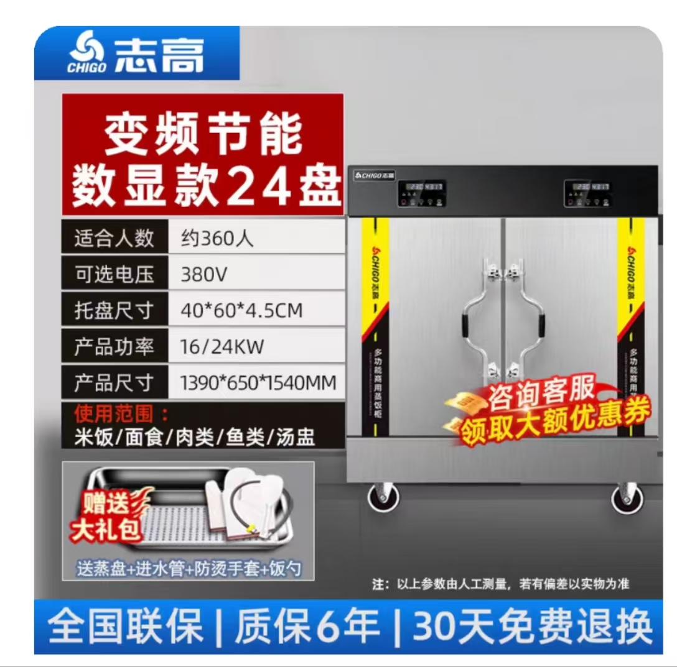
防城港市港口区和平幼儿园 | 超声波清洗机 | 超声波频率：80KHZ 外径尺寸：120*80*80(CM) 内径尺寸：100*60*30（CM) 电压：默认220v 304加厚不锈钢 | 个 | 1 | 3800.00 | 3800.00 | 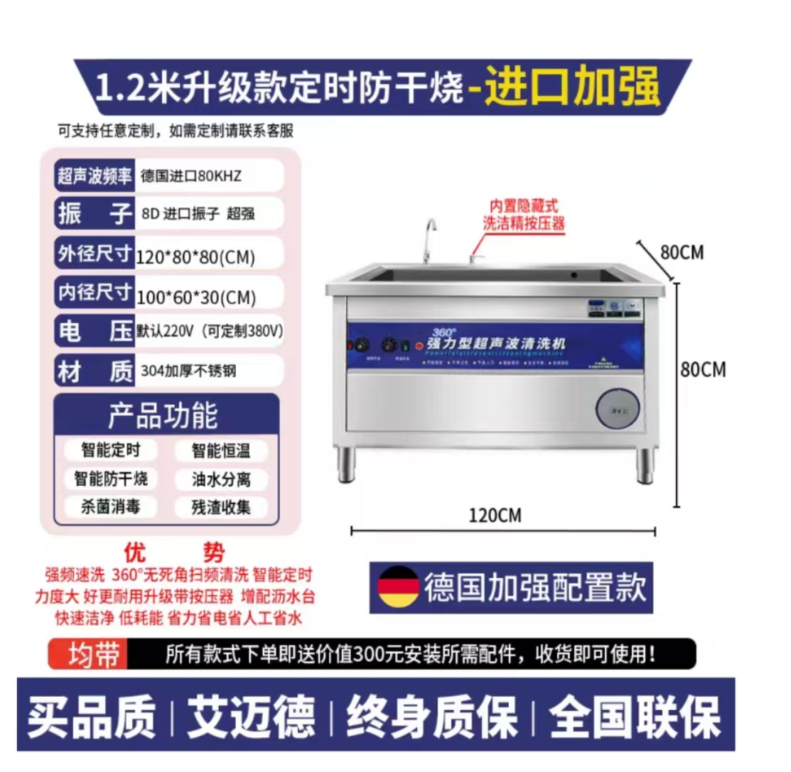
防城港市港口区企沙镇中心幼儿园 | 希沃/Y575SA | 希沃seewo幼教交互智能平板65寸 基本功能：液晶、触摸 电脑配置：IntelCore I5,8G，256G固态硬盘，核心显卡分辨率3840（H)*2160(v) | 台 | 4 | 13000.00 | 52000.00
防城港市港口区企沙镇中心幼儿园 | 华为擎云W585x台式办公电脑 | 1.CPU：国产处理器麒麟9000C，8核12线程，最高主频≧2.48GHz 2.内存：8G LPDDR5 6400MT/s高速内存 3.硬盘：256G固态硬盘+1TB机械硬盘 4.前面板接口：USB-C(USB 2.0)接口x1，USB-A(USB 3.2 Gen 1)x1，耳机/麦克风二合一接口 x1，无光驱（可选配） 5.后面板接口：USB-A(USB 3.2 Gen 1)接口x4，RJ45 接口x1，10M/100M/1000M自适应串口 x1，Audio Jack 接口(麦克风 x1，音频输出 x1，音频输入 x1)，VGA 接口 x1，HDMI 接口 x1 刻录光驱（可选配） 6.主板接口：2个SATA3.0 接口，2个M.2 接口，1个PCle 3.0x1 扩展槽; 7.显示屏：同品牌23.8英寸，屏幕分辨率≥1920×1080，支持按键切换显示模式（电子书模式） 8.键鼠：同品牌抗菌键鼠 9.机箱体积：8.6L 10.整机重量：4.2Kg 11.电源：180W 12.操作系统：支持统信操作系统，支持银河麒麟操作系统 13.保修政策：三年保修三年上门 | 台 | 10 | 4800.00 | 48000.00
 |  |  |  |  |  | 415240.00

